Matriz de Escenarios de Prueba
Matriz de Escenarios de Prueba

ID CASO DE USO | CASO DE PRUEBA | CARACTERÍSTICAS RELEVANTES | VALORES A CONSIDERAR | COMPONENTE AFECTADO | ENTRADA | SALIDA | COMENTARIOS
US001-1 | Ejecucion Global con los escenarios Excel. | • Inicio de medidor en cero. • Continúa mostrando diferencias medidor. • Reinicio de medidor calculando media actual entre número de días transcurridos. • Continúa mostrando diferencias medidor a partir del reinicio. | Para la realización de estas pruebas se requiere tener previamente configurado el medidor configurado para medir cambios y tenerlo asignado a la unidad correspondiente a probar. | RecordUnitMetrics -> RecordUnitMetrics | Excel de datos de pruebas oara los escenarios | insercion correcta de mediciones en ERP.
US001-2 | Ejecucion Global con los escenarios origen All. | • Inicio de medidor en cero. • Continúa mostrando diferencias medidor. • Reinicio de medidor calculando media actual entre número de días transcurridos. • Continúa mostrando diferencias medidor a partir del reinicio. | Para la realización de estas pruebas se requiere tener previamente configurado el medidor configurado para medir cambios y tenerlo asignado a la unidad correspondiente a probar. | RecordUnitMetrics -> RecordUnitMetrics | Respuesta Apis origenes | insercion correcta de mediciones en ERP.

US001-1
Ejecucion Global con los escenarios.
1. Realizamos la carga de pruebas Excel.
2. Seleccionamos importación por archivo examinamos el archivo a importar y siguiente. | 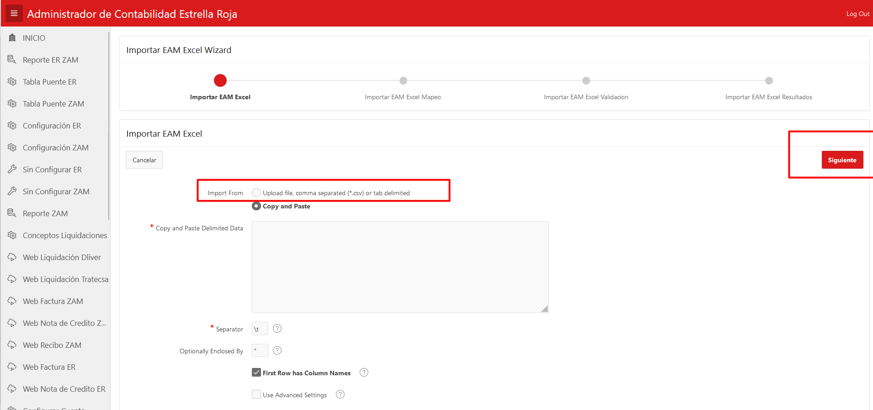
3. Visualizamos que el mapeo correcto de la importación y damos siguiente | 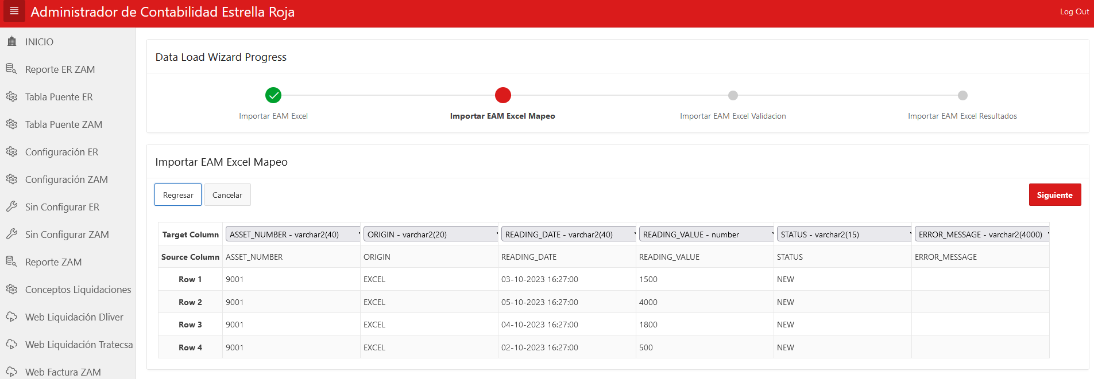
4. Ultima validación y damos Load Data en la próxima pantalla damos click en terminado. | 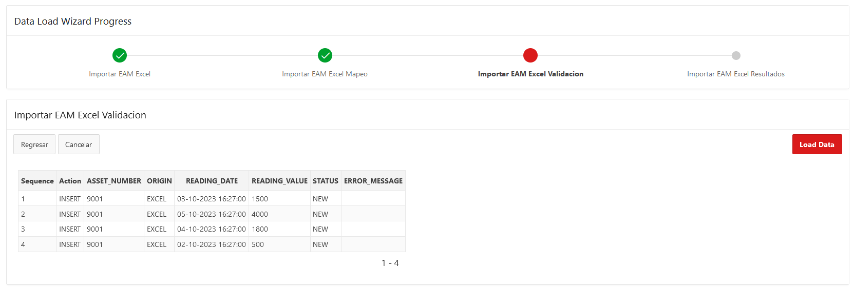
5.Dar click en pestaña Informe de kilometros y posteriormente Ejecutar Lectura de kilometros
6.Ingresar la fecha inicio y fecha fin de los datos que desea procesar y el origen. Una Vez echo esto ejecutar el servicio dando click Ejecutar lectura Kilometros. | 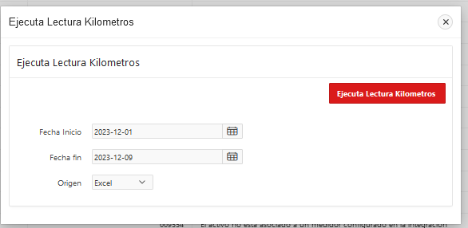
7.Se reciben los Resultados: Respuesta por dia de correo electronico. Visualizacion de resgistros en APEX. Resultado de Registros dentro de la unidades en ERP. | 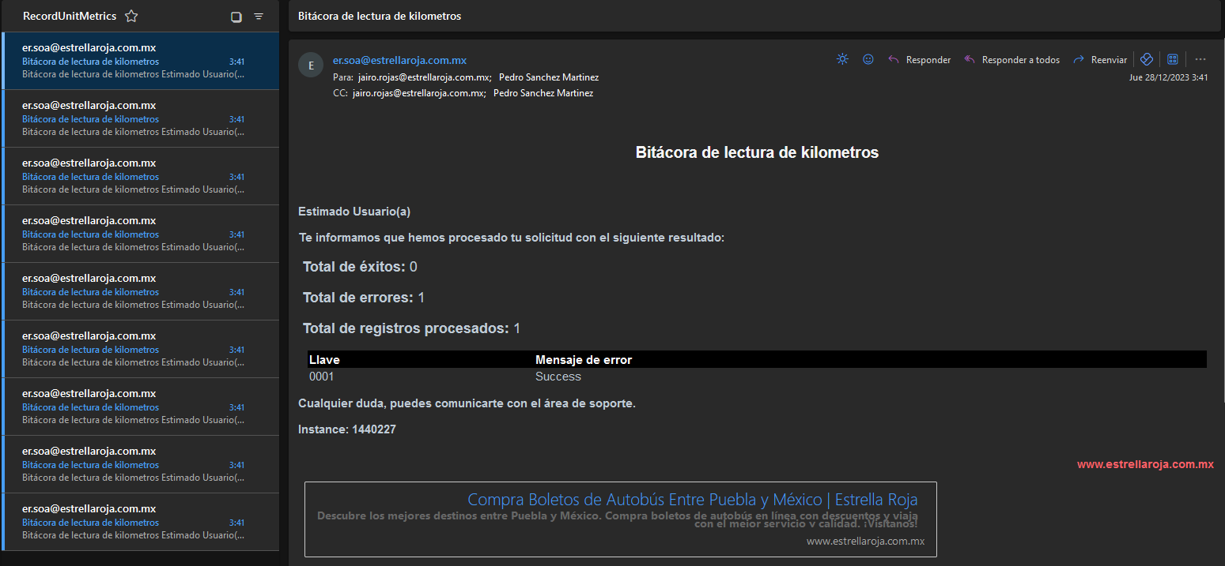
8.ingresar a ERP Se ingresa a la URL: https://egte-test.login.us2.oraclecloud.com Ingresas Datos para Login. En la siguiente parntalla dar click en esquina superiror izquierda. Dentro del listado siguiente dar click en Supply Chain Execution en las opciones mostradas de click en Maintenance Management. | 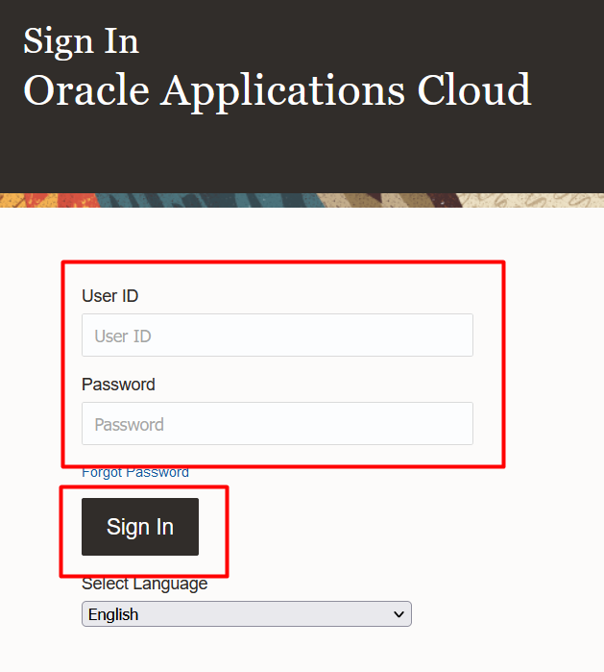 | 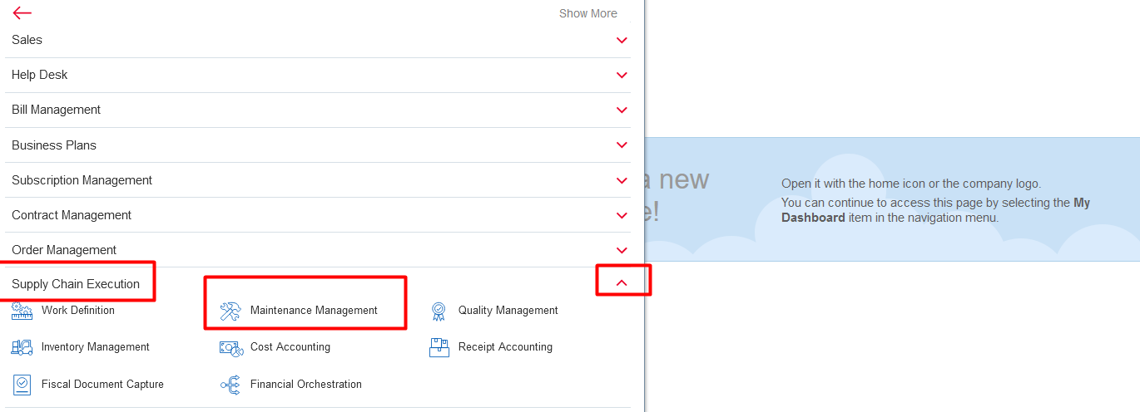
8.ingresar Assets Dar click en el Icono de TASK. Despues muestra un listado de opciones dar click en Manage Assets. | 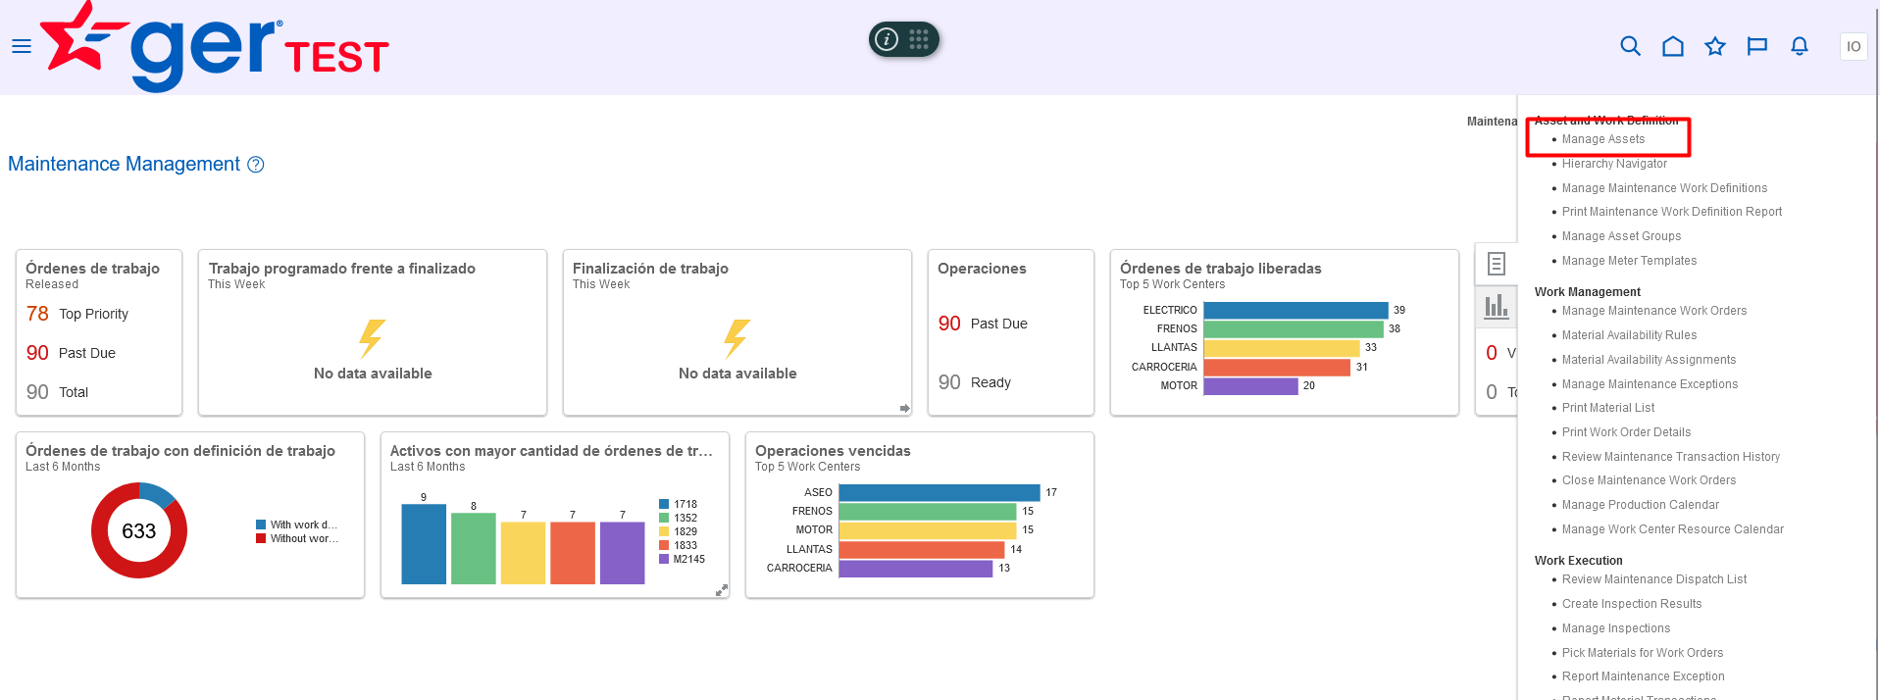
9.Buscmaos unidad dentro de pantalla de Manager Assest. Colocamos el numero de unidad y damos en la lupa de buscar, Una vez encontrado selecionamos el numero de unidad para ver mas detalle. En la siguiente pantalla se leccionamos el icono de medidor y selecionamos el history del medidor deseado. Finalmente nos muestra la pantalla con las mediciones. | 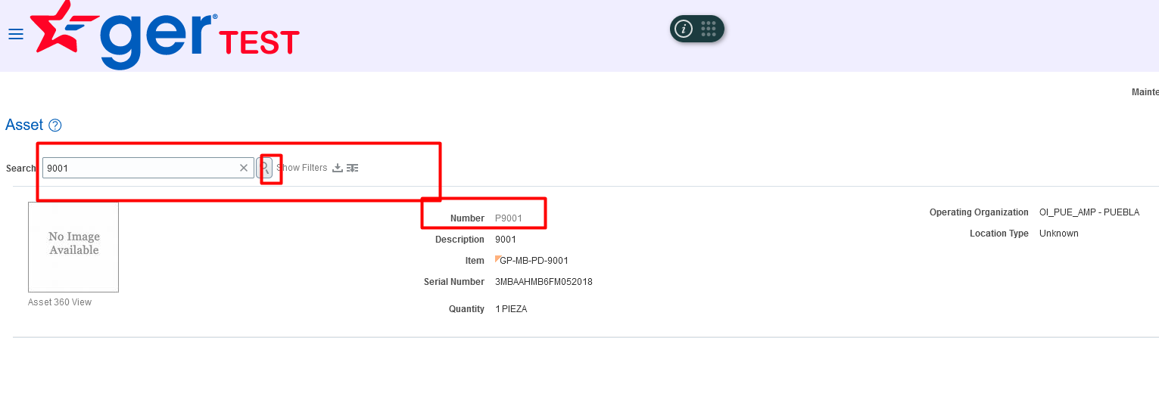  | 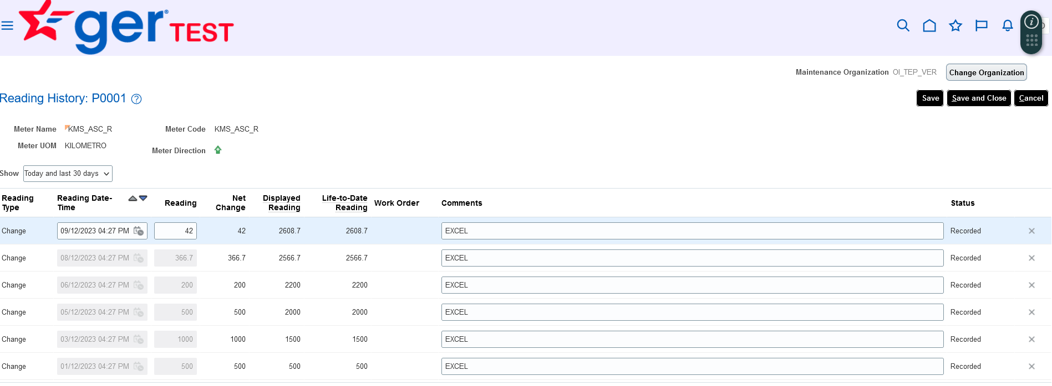

US001-2
Ejecucion Global con los escenarios.
5.Dar click en pestaña Informe de kilometros y posteriormente Ejecutar Lectura de kilometros
6.Ingresar la fecha inicio y fecha fin de los datos que desea procesar y el origen en este caso es origen All para probar las APIs. Una Vez echo esto ejecutar el servicio dando click Ejecutar lectura Kilometros. | 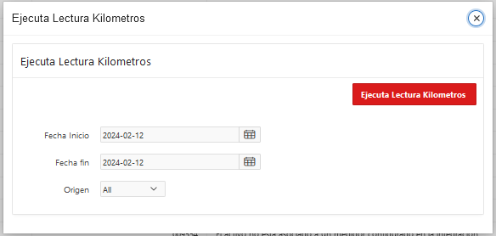
7.Se reciben los Resultados: Respuesta por dia de correo electronico. Visualizacion de resgistros en APEX. Resultado de Registros dentro de la unidades en ERP. | 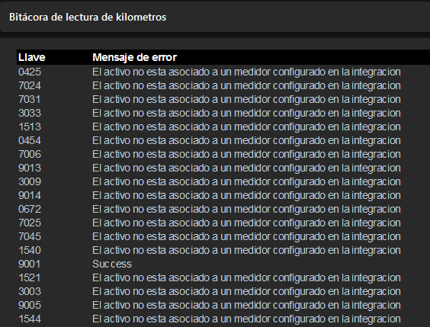 | 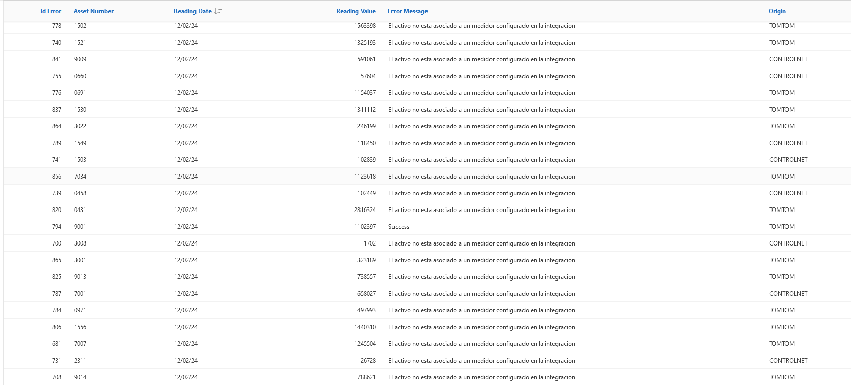 | 

